表紙
オーナー様管理台帳（ＣＲＭ）
詳細設計書

サブシステム名： |  | 物件情報

機 能 名：
 |  | 入居者情報

 | 最終更新日 |  | ： | 2016/3/25

 | 最 終 版 数 |  | ： | 1.2

画面遷移
カテゴリ | 詳細設計書 | オーナー様管理台帳（ＣＲＭ） |  | 作成者 | 郭龍 | 作成日 | 2015-11-17 | 版番
サブシステム | 物件情報 | 入居者情報 |  | 更新者 | 蔡薇薇 | 更新日 | 2016-03-25 | 1.2
ＩＤ | CRMG030400 | 名称 | 画面遷移

ID：CRMG010100
トップページ（一般ユーザ）
ID:CRMG030400
入居者情報
個人情報保護規程画面

「退去連絡」、「家賃滞納」リンク押下
個人情報保護規程ＵＲＬクリックする

ID：CRMG030300
入居者募集状況
ID：CRMG030100
物件基本情報

入居者情報タブリンク
入居者情報タブリンク

入居者募集状況タブリンク
基本情報タブリンク

ID：CRMG030200
建築工事発注情報
ID：CRMG030500
部屋設備

入居者情報タブリンク
入居者募集状況タブリンク
建築工事発注情報
タブリンク

部屋設備タブリンク

ID:CRMG030600
退去補修・リフォーム工事履歴

入居者情報タブリンク
退去補修・リフォーム工事タプリンク

画面遷移

ポップアップ

画面レイアウト
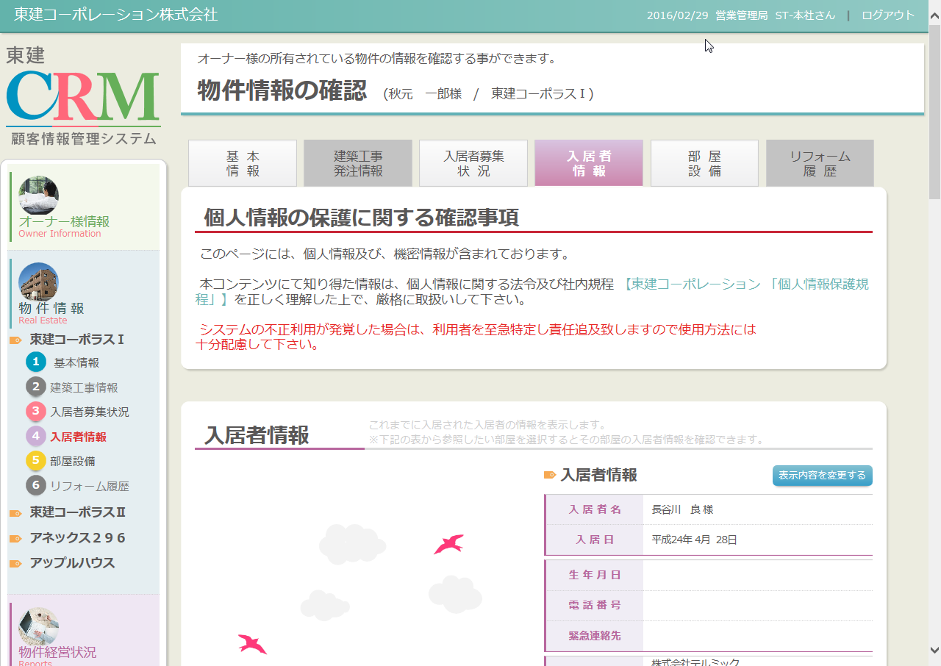
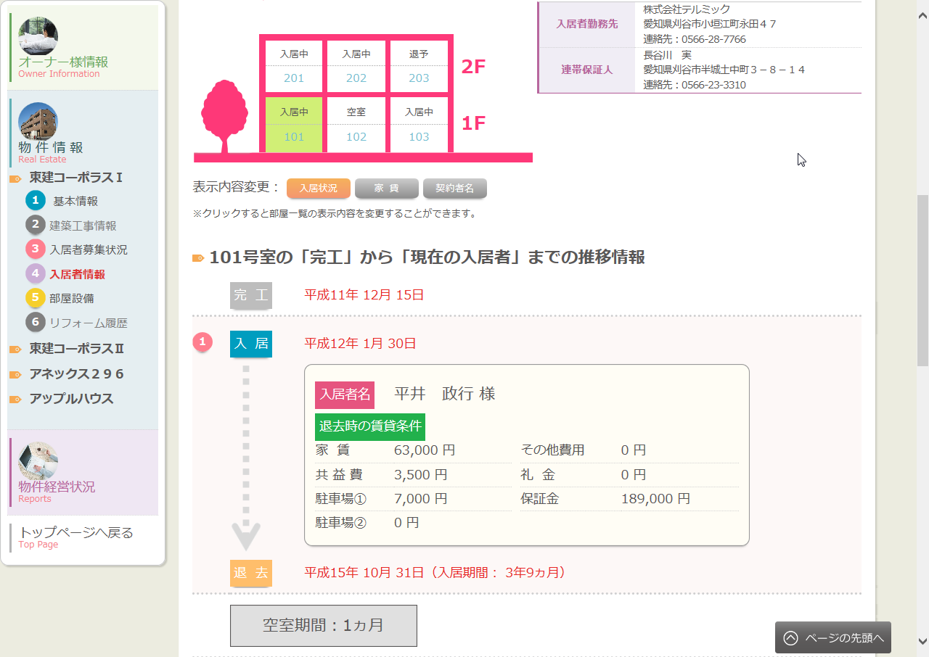
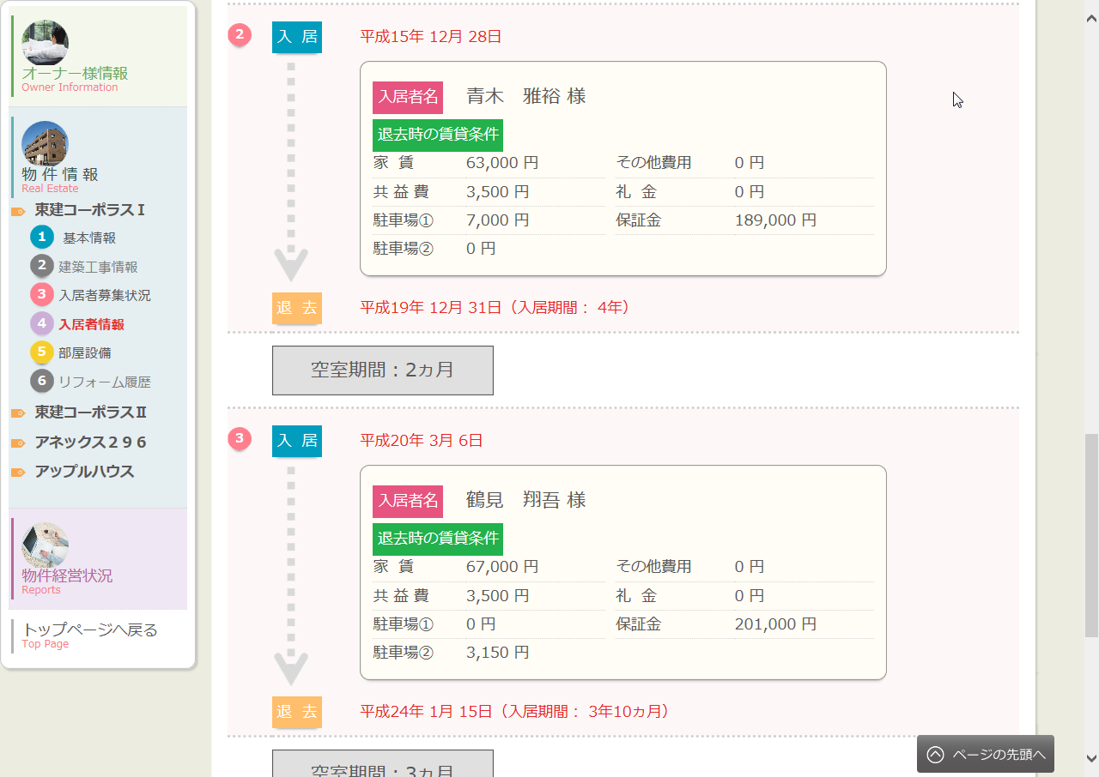
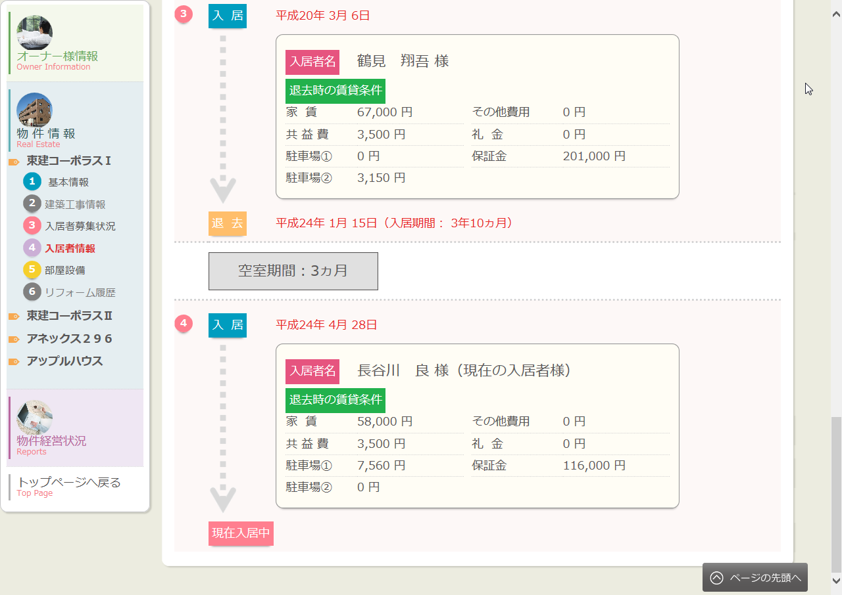
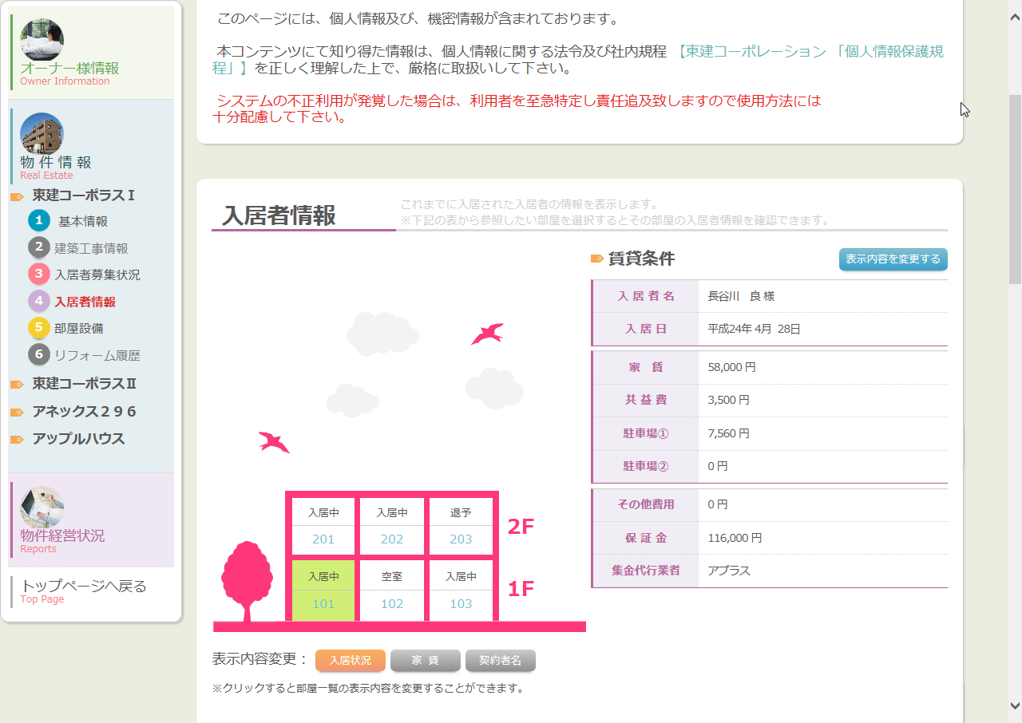
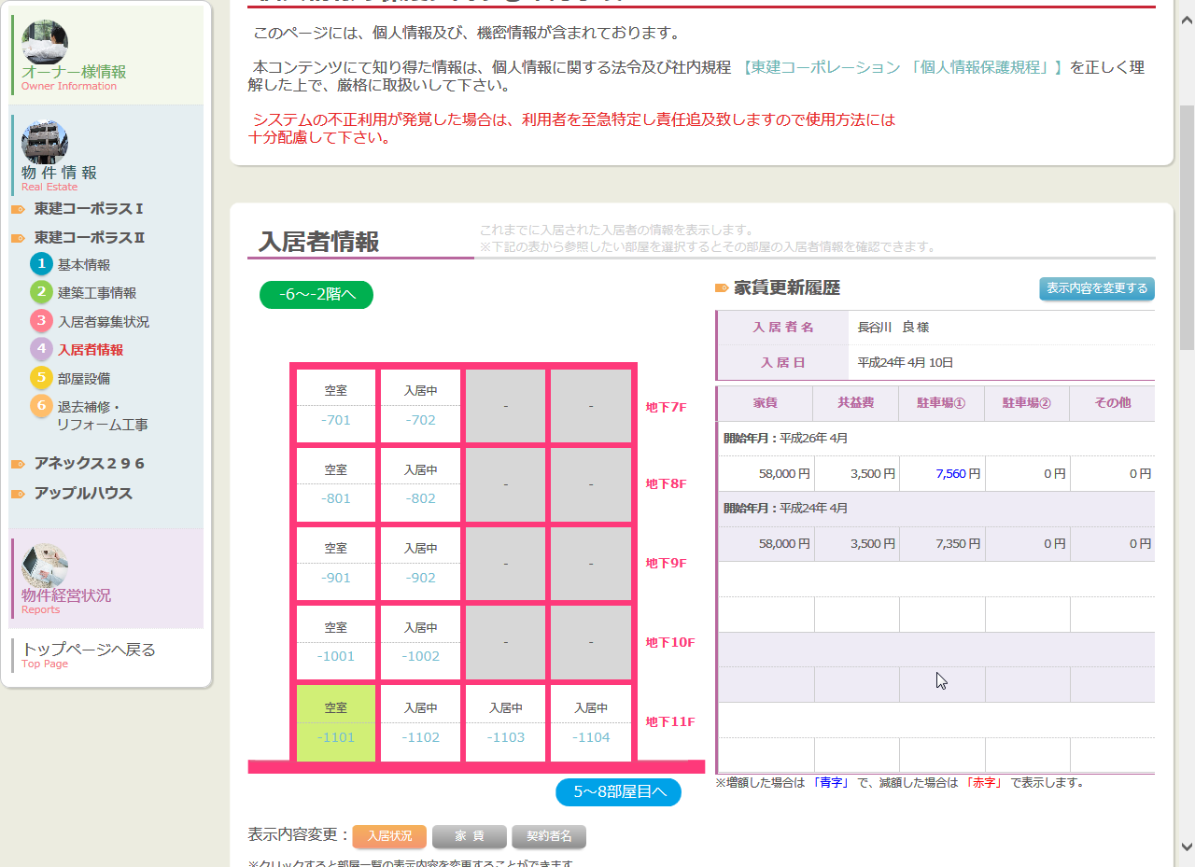
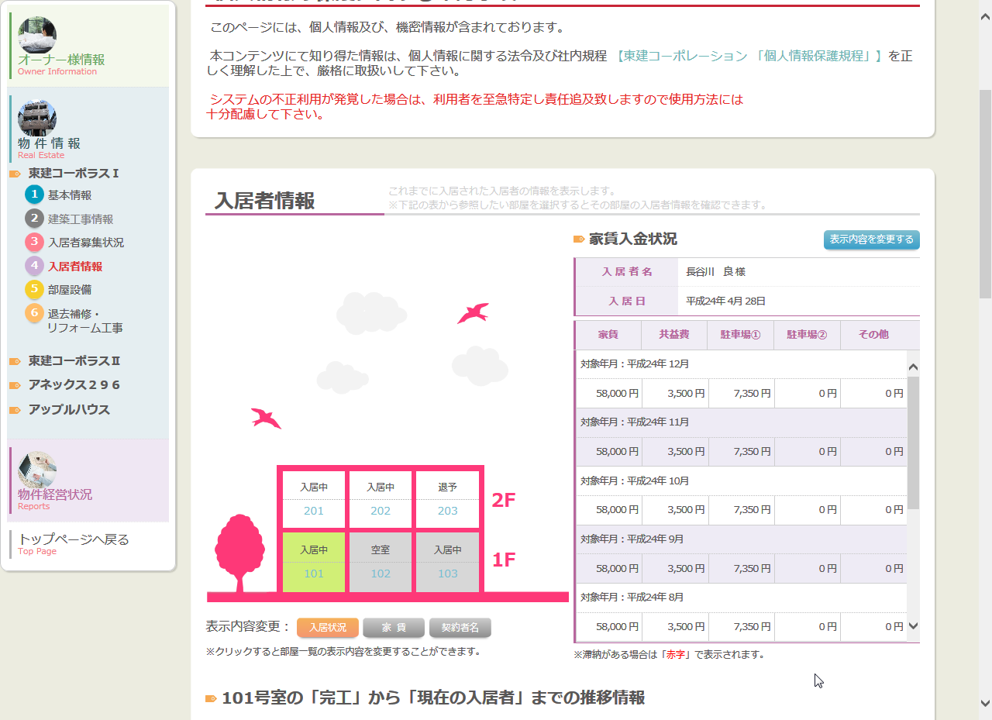
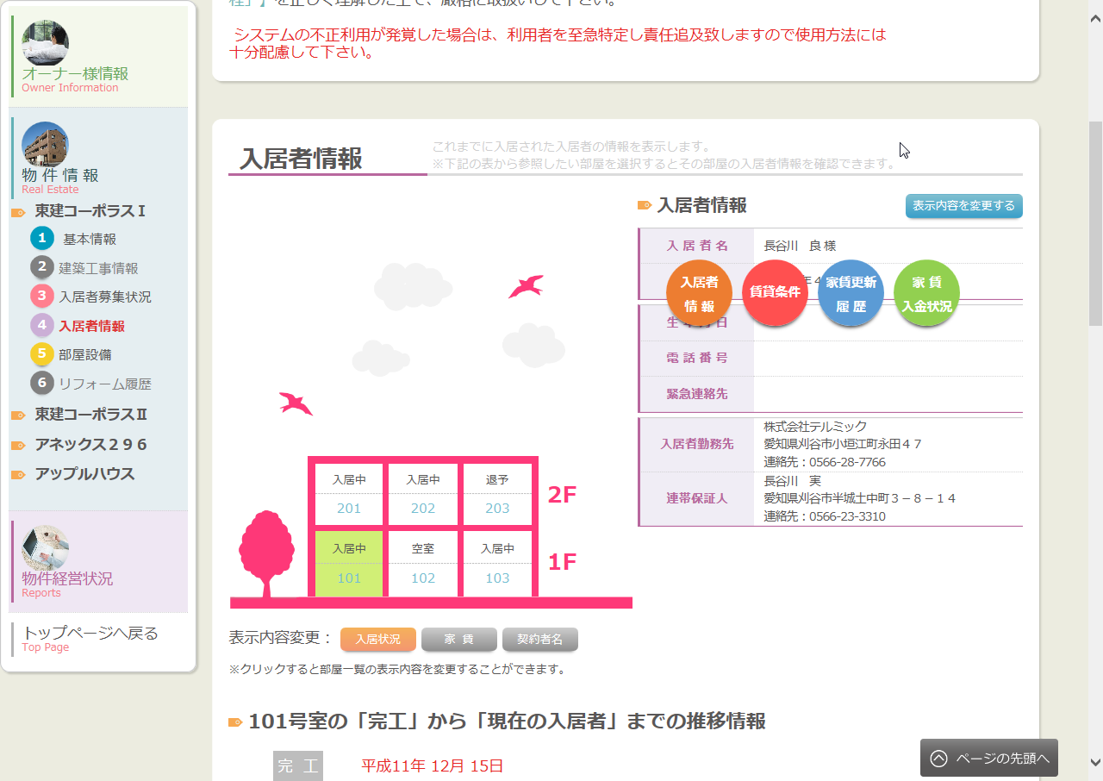
カテゴリ | 詳細設計書 | オーナー様管理台帳（ＣＲＭ） |  | 作成者 | 郭龍 | 作成日 | 2015-11-17 | 版番
サブシステム | 物件情報 | 入居者情報 |  | 更新者 |  | 更新日 |  | 1.1
ＩＤ | CRMG030400 | 名称 | 画面レイアウト

処理フロー
カテゴリ |  | 詳細設計書 |  | オーナー様管理台帳（ＣＲＭ） |  | 作成者 | 郭龍 | 作成日 | 2015-11-17 | 版番
サブシステム |  | 物件情報 |  | 入居者情報 |  | 更新者 |  | 更新日 |  | 1.1
ＩＤ |  | CRMG030400 |  | 名称 | 処理フロー

 | フロー名 |  | 1.画面初期化処理(A000)

開始

AS400データ

ログ情報
【A001】 引数取得

Success21部屋情報

AS400賃貸条件データ
物件入居者履歴情報
【A002】 画面初期情報取得

物件入居者履歴情報

【A003】 画面表示処理

終了

メッセージ
画面
条件分岐
データ
処理
開始・終了

 | フロー名 |  | 2.号室クリック処理(B000)

開始

AS400データ
【B001】 号室クリック処理

物件入居者履歴情報
終了

メッセージ
画面
条件分岐
データ
処理
開始・終了

 | フロー名 |  | 3.入居状況ボタン押下処理(C000)

開始

【C001】 入居状況ボタンをクリック

終了

メッセージ
画面
条件分岐
データ
処理
開始・終了

 | フロー名 |  | 4.家賃ボタン押下処理(D000)

開始

【D001】 家賃ボタン押下

終了

メッセージ
画面
条件分岐
データ
処理
開始・終了

 | フロー名 |  | 5.契約者名ボタンクリック処理(E000)

開始

【E001】 契約者名ボタンクリックする

終了

メッセージ
画面
条件分岐
データ
処理
開始・終了

 | フロー名 |  | 6.上階へボタン押下処理(F000)

開始

AS400データ
【F001】 上階へボタンクリックする

物件入居者履歴情報

終了

メッセージ
画面
条件分岐
データ
処理
開始・終了

 | フロー名 |  | 7.下階へボタン押下処理(G000)

開始

AS400データ
【G001】 下階へボタンクリックする

物件入居者履歴情報

終了

メッセージ
画面
条件分岐
データ
処理
開始・終了

 | フロー名 |  | 8.左の部屋へボタン押下処理(H000)

開始

AS400データ
【H001】 左の部屋へボタンクリックする

物件入居者履歴情報

終了

メッセージ
画面
条件分岐
データ
処理
開始・終了

 | フロー名 |  | 9.右の部屋へボタン押下処理(I000)

開始

AS400データ
【I001】 右の部屋へボタンクリックする

物件入居者履歴情報

終了

メッセージ
画面
条件分岐
データ
処理
開始・終了

 | フロー名 |  | 10.個人情報保護規程ＵＲＬリンク押下処理(J000)

開始

【J001】 個人情報保護規程ＵＲＬリンククリックする

終了

メッセージ
画面
条件分岐
データ
処理
開始・終了

 | フロー名 |  | 11.タブ遷移(K000)

開始

【K001】タブ遷移

終了

メッセージ
画面
条件分岐
データ
処理
開始・終了

 | フロー名 |  | 12.「表示内容を変更する」ボタンを押下処理(L000)

開始

【L001】「表示内容を変更する」
ボタンクリック

終了

メッセージ
画面
条件分岐
データ
処理
開始・終了

 | フロー名 |  | 13.「入居者情報」ボタンを押下処理(M000)

開始

【M001】「入居者情報」
ボタンクリック

終了

メッセージ
画面
条件分岐
データ
処理
開始・終了

 | フロー名 |  | 14.「賃貸条件」ボタンを押下処理(N000)

開始

【N001】「賃貸条件」
ボタンクリック

終了

メッセージ
画面
条件分岐
データ
処理
開始・終了

 | フロー名 |  | 15.「家賃更新履歴」ボタンを押下処理(O000)

開始

【O001】「家賃更新履歴」
ボタンクリック

終了

メッセージ
画面
条件分岐
データ
処理
開始・終了

 | フロー名 |  | 16.「家賃入金状況」ボタンを押下処理(P000)

開始

【P001】「家賃入金状況」
ボタンクリック

終了

メッセージ
画面
条件分岐
データ
処理
開始・終了

